Bijlage 3 - Prijzenblad

Europese aanbesteding voor een MSP oplossing ten behoeve van het inhuren van Professionals voor de Gemeente Lelystad
 | Bijlage 3 Prijzenblad

 | OPSLAG A (geldt voor 0 tot 500 uur)
 | Voor opslag A kunt u maximaal 7,5 punten verdienen.
 | De formule voor tarief A is als volgt: 7,5 punt - (Door u aangeboden opslagtarief - minimum opslagtarief van €1,5) / 3 * 7,5
 | Tarieven lager dan € 1,50 en hoger dan € 4,50 worden als onrealistisch beschouwd.

 | OPSLAG B (vanaf 500 uur en hoger)
 | Voor opslag B kunt u max. 22,5 punten verdienen. LET OP, Tarief B bevat een omslagpunt bij € 1,00.
 | De formule voor tarief B is als volgt:
 | Tarief B is minder of gelijk aan € 1,00 : 22,5 - (Door u aangeboden opslagtarief - minimum opslagtarief van € 0,50) / 0,5 *2,5
 | Tarief B is hoger dan € 1,00: 20 punten - (Door u aangeboden opslagtarief - omslagpunt van €1) / 0,5 * 20
 | Tarieven lager dan € 0,50 en hoger dan € 1,50 worden als onrealistisch beschouwd.
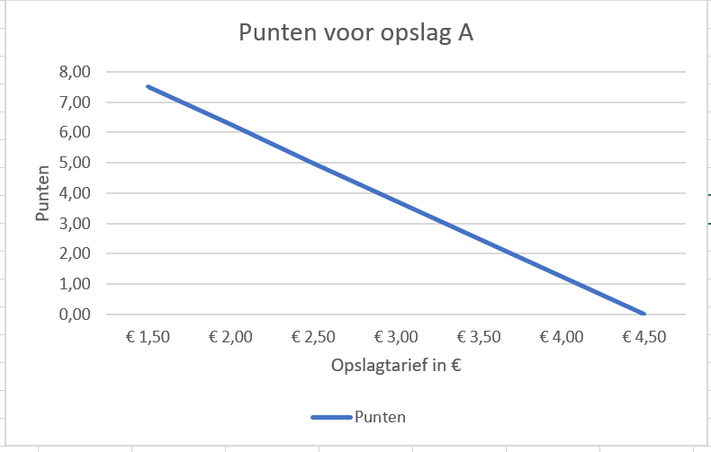
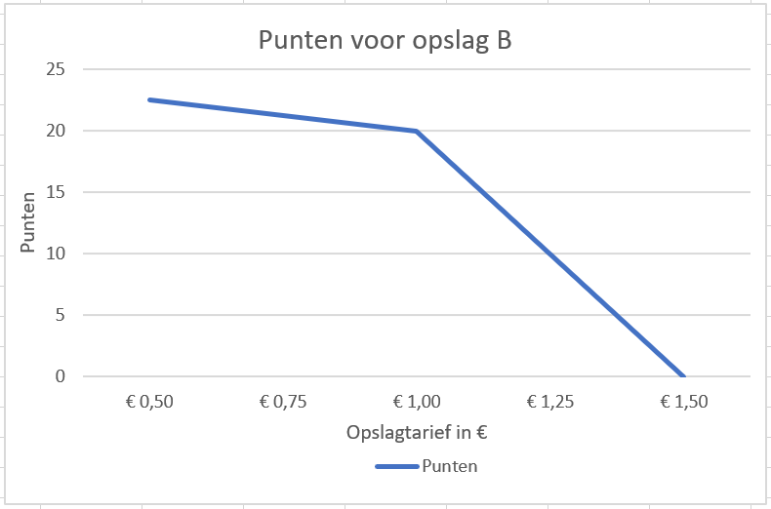

 | Kostensoort | Aantal uren per jaar | Opslagtarief per uur | Aantal punten
 | Opslag A (van 0 tot 500 uur) Max tarief is € 4,50 per uur | 30,000 | € - | 11.25
 | Opslag B (vanaf 500 uur en hoger) Max tarief is € 1,50 per uur | 90,000 | € - | 25.00
 | Totaal aantal punten |  |  | 36.25

 | U dient alleen de lichtblauwe vlakken in te vullen.

 | De aantallen zoals benoemd zijn indicatief, hier kunnen geen rechten aan ontleend worden.
 | Alle prijzen zijn exclusief BTW en inclusief overige kosten.

 | Om een goed prijsvergelijk te maken dient u de hele prijzenblad in te vullen, het aanpassen van dit prijzenblad leidt tot afwijzing van de inschrijving.

 | De lichtblauwe vlakken dient u in te vullen. Het totaal aantal punten (donkerblauw vak) vormt de basis van de beoordeling.

 | Verklaart bovenstaande naar waarheid te hebben ingevuld;
 | Plaats:
 | Datum:
 | Naam:
 | Functie:
 | Handtekening:

